B1 Res (GD) Branca OK
B1 Res TB |  |  | Vigência das Tarifas: | 2026-08-07 |  | TARIFA BRANCA |  |  |  |  | Bandeira | R$/kWh |  |  | TUSD FIO B
 |  |  |  |  |  |  |  |  |  |  | VERDE | 0.00000
TARIFA | TARIFA ANTIGA - REH 3370/2024 |  |  | TARIFA NOVA - REH xxxx/2025 |  |  | Tarifas Proporcionalizadas |  |  |  | BAM | 0.01885 |  |  | TARIFA | TARIFA ANTIGA - REH 3370/2024 |  |  | TARIFA NOVA - REH xxxx/2025 | Tarifas Proporcionalizadas
 | Tusd | TE | TUSD + TE | Tusd | TE | TUSD + TE | Tusd | TE | TUSD + TE |  | BVM1 | 0.04463 |  |  |  | Tusd (R$/kWh) |  |  | Tusd (R$/kWh) | Tusd (R$/kWh)
B1 Ponta | 0.937610 | 0.484480 | 1.422090 | 0.999020 | 0.516910 | 1.515930 | 0.966268 | 0.499614 | 1.465882 |  | BVM2 | 0.07877 |  |  | B1 Ponta | 0.591109 |  |  | 0.606540 | 0.598310
B1 Fora Ponta | 0.364960 | 0.305790 | 0.670750 | 0.397410 | 0.321070 | 0.718480 | 0.380103 | 0.312921 | 0.693024 |  | Escassez Hídrica | 0.14200 |  |  | B1 Fora Ponta | 0.354665 |  |  | 0.363924 | 0.358986
B1 Interm. | 0.651290 | 0.305790 | 0.957080 | 0.698210 | 0.321070 | 1.019280 | 0.673186 | 0.312921 | 0.986107 |  |  |  |  |  | B1 Interm. | 0.118222 |  |  | 0.121308 | 0.119662
CDE Escassez Hídrica | 0.000188 | -0.004403 | 0.003605 | 0.000184 | -0.000532 | -0.000348 | 0.000186 | -0.002597 | -0.002410
 |  |  |  |  |  |  |  |  |  |  |  |  |  | CUSTO |  | Part. TUSD (%) | Part. TE (%) | Tusd (R$/kWh) | TE (R$/kWh)
 |  |  |  |  |  | Fatura |  |  |  | Vigência das Tarifas (troca Bandeira): | 2026-08-01 |  |  | CDE CONTAS
INSTALAÇÃO | 160295767 |  |  |  |  | Aug-26 |  |  | Altere a bandeira na célula abaixo |  |  |  |  | CDE COVID |  |  |  |  | 0.000000
 |  |  |  |  |  |  |  |  | BAM | BAM |  |  |  | CDE ESCASSEZ HÍDRICA |  |  |  | 0.000184 | -0.000532
Leitura Anterior | Nº de dias tarifa Anterior | Nº de dias tarifa Nova | Leitura Atual |  |  |  |  | Leitura Anterior | Nº de dias tarifa Anterior | Nº de dias tarifa Nova | Leitura Atual
2026-07-21 | 16 | 14 | 2026-08-20 |  |  |  |  | 2026-07-21 | 10 | 20 | 2026-08-20 |  |  | Documento impressão: |  | 1025310400

Descrição | Unidade | Quantidade | Preço Unit (R$) com tributos | Valor Total (R$) | PIS/COFINS (R$) | Base de Cálculo ICMS (R$) | Alíquota ICMS (%) | ICMS (R$) | Preço Unit (R$) | Tributos | Base de Cálc (R$) | Alíquota (%) | Valor (R$)

TUSD - Ponta | kWh | 139.0000 | 1.24071942 | 172.46 | 8.83 | 172.46 | 17% | 29.32 | 0.96626800 | PIS | 742.14 | 1.10% | 8.16 |  | TUSD Fio B | Receita Fio B
TUSD - Intermediário | kWh | 293.0000 | 0.86440273 | 253.27 | 12.97 | 253.27 | 17% | 43.06 | 0.67318600 | PIS Inj | (277.72) | 1.10% | (3.05) |  | 0.598310 | 83.17
TUSD - Fora Ponta | kWh | 280.0000 | 0.48807143 | 136.66 | 7.00 | 136.66 | 17% | 23.23 | 0.38010333 | COFINS | 742.14 | 5.07% | 37.63 |  | 0.358986 | 105.18
TE - Ponta | kWh | 139.0000 | 0.64158273 | 89.18 | 4.57 | 89.17 |  | 15.16 | 0.49961400 | COFINS Inj | (277.72) | 5.07% | (14.08) |  | 0.119662 | 33.51
TE - Intermediário | kWh | 293.0000 | 0.40180887 | 117.73 | 6.03 | 117.73 |  | 20.01 | 0.31292067 |  |  |  |  |  |  | 221.85
TE - Fora Ponta | kWh | 280.0000 | 0.40182143 | 112.51 | 5.76 | 112.51 |  | 19.13 | 0.31292067
Adicional BAM | kWh | 712.0000 | 0.02419944 | 17.23 | 0.88 | 17.23 |  | 2.93 | 0.01885000
Adicional BVM1 | kWh | - | 0.00000000 | - | - | - |  | - | 0.04463000
Adicional BVM2 | kWh | - | 0.00000000 | - | - | - |  | - | 0.07877000
Adicional EH | kWh | - | 0.00000000 | - | - | - |  | - | 0.14200000 |  |  |  |  |  |  | 56.925816379
 |  |  |  |  |  |  |  |  |  |  |  |  |  |  |  | 24.550850288
TUSD - Ponta inj | kWh | - | 0.00000000 | - | - | - | 0% | - | 0.96626800 |  |  |  |  |  |  | 81.476666667
TUSD - Inermediário inj | kWh | (215.0000) | 0.71744186 | (154.25) | (9.52) | - | 0% | - | 0.67318600
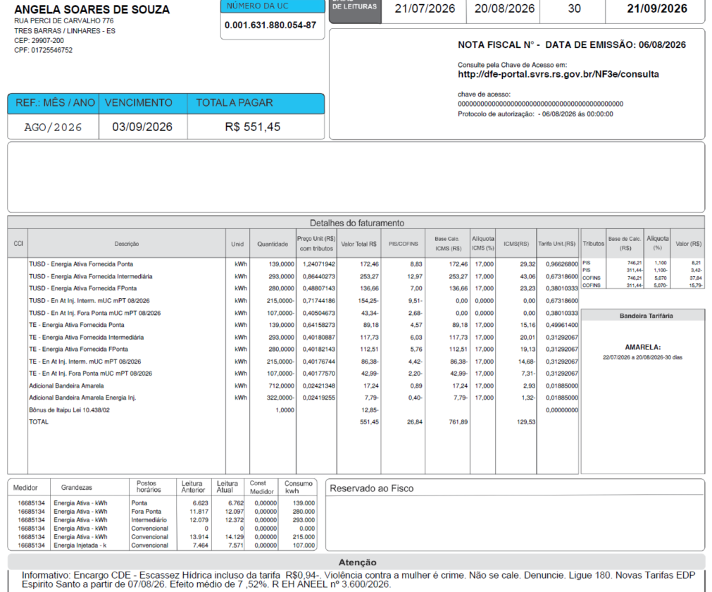
TUSD - Fora Ponta inj | kWh | (107.0000) | 0.40504673 | (43.34) | (2.67) | - | 0% | - | 0.38010333
TE - Ponta inj | kWh | - | 0.00000000 | - | - | - | 17% | - | 0.49961400
TE - Intermediário inj | kWh | (215.0000) | 0.40181395 | (86.39) | (4.42) | -86.39 | 17% | -14.69 | 0.31292067
TE - Fora Ponta inj | kWh | (107.0000) | 0.40177570 | (42.99) | (2.20) | -42.99 | 17% | -7.31 | 0.31292067
Adicional BAM inj | kWh | (322.0000) | 0.02419255 | (7.79) | (0.40) | -7.79 |  | -1.32 | 0.01885000
Adicional BVM1 inj | kWh | - | 0.00000000 | - | - | - |  | - | 0.04463000
Adicional BVM2 inj | kWh | - | 0.00000000 | - | - | - |  | - | 0.07877000
Adicional EH inj | kWh | - | 0.00000000 | - | - | - |  | - | 0.14200000

Multas
Juros
Doações |  |  |  | (12.85)
CIP

TOTAL |  |  |  | 551.43 | 26.82 | 761.86 |  | 129.52

Informativo Escassez | 390.00 | 0.00018609 | -0.00259652 | (0.94)

Perc. de Redução da Energia Injetada |  |  | TUSD | 100.00% | TE | 100.00%

Fatura B1 Residencial TB
 |  | Qtde | TUSD | TE | TUSD + TE | R$
Fornecimento de Energia Elétrica |  |  |  |  |  | 877.01

Consumo Ponta |  | 139.00 | 0.96626800 | 0.49961400 | 1.46588200 | 203.76
Consumo Fora Ponta |  | 293.00 | 0.38010333 | 0.31292067 | 0.69302400 | 203.06
Consumo Intemediário |  | 280.00 | 0.67318600 | 0.31292067 | 0.98610667 | 276.11

Adicional BAM |  | 712.00 |  | 0.01885 |  | 13.42
Adicional BVM 1 |  | - |  | 0.04463 |  | 0.00
Adicional BVM 2 |  | - |  | 0.07877 |  | 0.00
Adicional Escassez Hídrica |  | - |  | 0.14200 |  | 0.00

Energ Injetada P |  | 0.00 | 0.96626800 | 0.49961400 | 1.46588200 | 0.00
Energ Injetada FP |  | -215.00 | 0.38010333 | 0.31292067 | 0.69302400 | -149.00
Energ Injetada Intem |  | -107.00 | 0.67318600 | 0.31292067 | 0.98610667 | -105.51
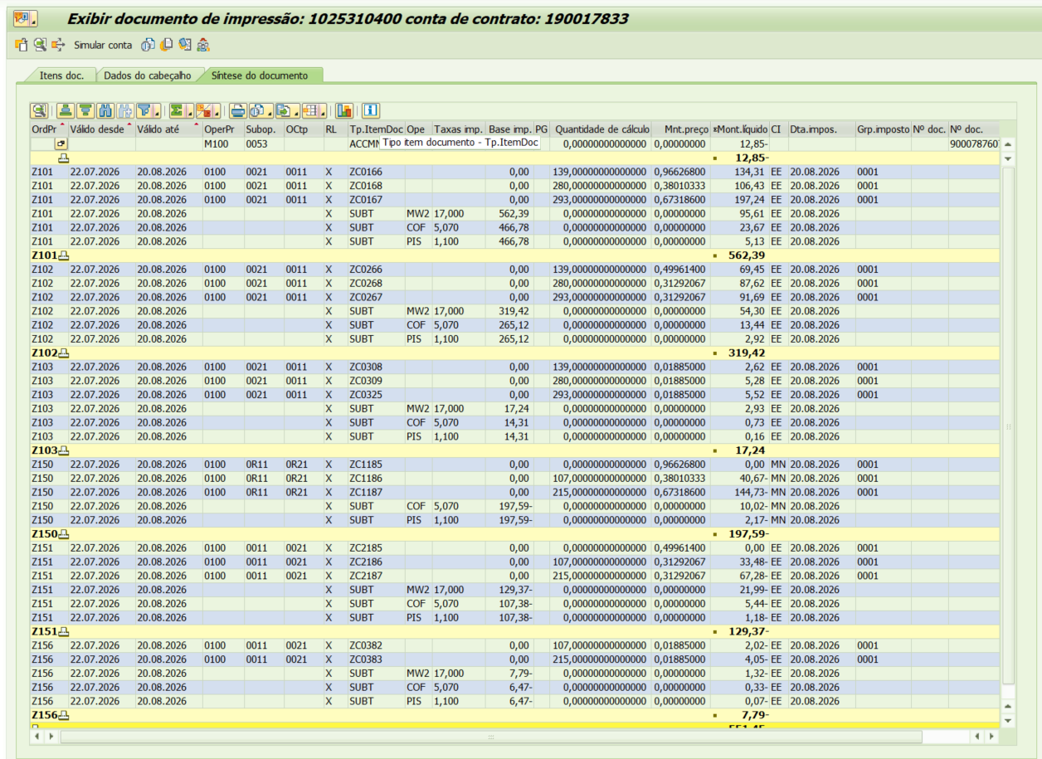
Adicional BAM Inj |  | (322.00) |  | 0.01885 |  | -6.07
Adicional BVM 1 Inj |  | - |  | 0.00000 |  | 0.00
Adicional BVM 2 Inj |  | - |  | 0.00000 |  | 0.00
Adicional Escassez Hídrica Inj |  | - |  | 0.00000 |  | 0.00

 |  |  |  |  |  | 46.51
 |  | Base de Cálculo |  |  |  | 62.53
PIS |  | 742.14 | 1.10% |  |  | 8.16
PIS INJ |  | -277.72 | 1.10% |  |  | -3.05
COFINS |  | 742.14 | 5.07% |  |  | 37.63
COFINS INJ |  | -277.72 | 5.07% |  |  | -14.08
ICMS |  | 894.14 | 17% |  |  | 152.00
ICMS INJ |  | -137.18 | 17% |  |  | -23.32 |  | -322
Informativo Escassez Hídrica |  | 390.00 | 0.00018609 | -0.00259652 |  | (0.94)

Participação
 | R$
Energia | 301.34
Distribuição | 180.91
Transmissão | 56.70
Encargos Setoriais | 157.40
Impostos / Tributos | 197.79
Total | 894.14

2023 |  | Energia | Transmissão | Distribuição | Setoriais
Grupo B |  | % | % | % | %

B1 - Residencial |  | 43.27% | 8.14% | 25.98% | 22.60%
B1 - Residencial Baixa Renda |  | 52.91% | 9.96% | 31.77% | 5.36%
B2 - Rural |  | 43.27% | 8.14% | 25.98% | 22.60%
B2 - Cooperativa Eletrificação Rural |  | 43.27% | 8.14% | 25.98% | 22.60%
B2 - Serviço de Irrigação |  | 43.27% | 8.14% | 25.98% | 22.60%
B3 - Demais Classes |  | 43.27% | 8.14% | 25.98% | 22.60%
B4 - Iluminação Pública |  | 43.27% | 8.14% | 25.98% | 22.60%
B4a - Rede de Distribuição |  | 43.27% | 8.14% | 25.98% | 22.60%
B4b - Bulbo de Lâmpada |  | 43.27% | 8.14% | 25.98% | 22.60%

2022 |  | Energia | Transmissão | Distribuição | Setoriais
Grupo B |  | % | % | % | %

B1 - Residencial |  | 43.27% | 8.14% | 25.98% | 22.60%
B1 - Residencial Baixa Renda |  | 52.91% | 9.96% | 31.77% | 5.36%
B2 - Rural |  | 43.27% | 8.14% | 25.98% | 22.60%
B2 - Cooperativa Eletrificação Rural |  | 43.27% | 8.14% | 25.98% | 22.60%
B2 - Serviço de Irrigação |  | 43.27% | 8.14% | 25.98% | 22.60%
B3 - Demais Classes |  | 43.27% | 8.14% | 25.98% | 22.60%
B4 - Iluminação Pública |  | 43.27% | 8.14% | 25.98% | 22.60%
B4a - Rede de Distribuição |  | 43.27% | 8.14% | 25.98% | 22.60%
B4b - Bulbo de Lâmpada |  | 43.27% | 8.14% | 25.98% | 22.60%

proporcional
 |  | Energia | Transmissão | Distribuição | Setoriais
Grupo B |  | % | % | % | %

B1 - Residencial |  | 43.27% | 8.14% | 25.98% | 22.60%
B1 - Residencial Baixa Renda |  | 52.91% | 9.96% | 31.77% | 5.36%
B2 - Rural |  | 43.27% | 8.14% | 25.98% | 22.60%
B2 - Cooperativa Eletrificação Rural |  | 43.27% | 8.14% | 25.98% | 22.60%
B2 - Serviço de Irrigação |  | 43.27% | 8.14% | 25.98% | 22.60%
B3 - Demais Classes |  | 43.27% | 8.14% | 25.98% | 22.60%
B4 - Iluminação Pública |  | 43.27% | 8.14% | 25.98% | 22.60%
B4a - Rede de Distribuição |  | 43.27% | 8.14% | 25.98% | 22.60%
B4b - Bulbo de Lâmpada |  | 43.27% | 8.14% | 25.98% | 22.60%

B3 GD Branca OK
B3 TB |  |  | Vigência das Tarifas: | 2026-08-07 |  | TARIFA BRANCA |  |  |  |  | Bandeira | R$/kWh |  |  | TUSD FIO B
 |  |  |  |  |  |  |  |  |  |  | VERDE | 0.00000
TARIFA | TARIFA ANTIGA - REH 3370/2024 |  |  | TARIFA NOVA - REH xxxx/2025 |  |  | Tarifas Proporcionalizadas |  |  |  | BAM | 0.01885 |  |  | TARIFA | TARIFA ANTIGA - REH 3370/2024 |  |  | TARIFA NOVA - REH xxxx/2025 | Tarifas Proporcionalizadas
 | Tusd | TE | TUSD + TE | Tusd | TE | TUSD + TE | Tusd | TE | TUSD + TE |  | BVM1 | 0.04463 |  |  |  | Tusd (R$/kWh) |  |  | Tusd (R$/kWh) | Tusd (R$/kWh)
B3 Ponta | 1.061030 | 0.484480 | 1.545510 | 1.128670 | 0.516910 | 1.645580 | 1.092595 | 0.499614 | 1.592209 |  | BVM2 | 0.07877 |  |  | B3 Ponta | 0.693024 |  |  | 0.711115 | 0.701467
B3 Fora Ponta | 0.389650 | 0.305790 | 0.695440 | 0.423340 | 0.321070 | 0.744410 | 0.405372 | 0.312921 | 0.718293 |  | Escassez Hídrica | 0.14200 |  |  | B3 Fora Ponta | 0.415815 |  |  | 0.426669 | 0.420880
B3 Interm. | 0.725340 | 0.305790 | 1.031130 | 0.776010 | 0.321070 | 1.097080 | 0.748986 | 0.312921 | 1.061907 |  |  |  |  |  | B3 Interm. | 0.138605 |  |  | 0.142223 | 0.140293
CDE Escassez Hídrica | 0.000188 | -0.004403 | -0.004215 | 0.000184 | -0.000532 | -0.000348 | 0.000186 | -0.002597 | -0.002410
 |  |  |  |  |  |  |  |  |  |  |  |  |  | CUSTO |  | Part. TUSD (%) | Part. TE (%) | Tusd (R$/kWh) | TE (R$/kWh)
 |  |  |  |  |  | Fatura |  |  |  | Vigência das Tarifas (troca Bandeira): | 2026-08-01 |  |  | CDE CONTAS
INSTALAÇÃO | 588890 |  |  |  |  | Aug-26 |  |  | Altere a bandeira na célula abaixo |  |  |  |  | CDE COVID |  |  |  |  | 0.000000
 |  |  |  |  |  |  |  |  | BAM | BAM |  |  |  | CDE ESCASSEZ HÍDRICA |  |  |  | 0.000184 | -0.000532
Leitura Anterior | Nº de dias tarifa Anterior | Nº de dias tarifa Nova | Leitura Atual |  |  |  |  | Leitura Anterior | Nº de dias tarifa Anterior | Nº de dias tarifa Nova | Leitura Atual
2026-07-21 | 16 | 14 | 2026-08-20 |  |  |  |  | 2026-07-21 | 10 | 20 | 2026-08-20

Perc. de Redução da Energia Injetada |  |  | TUSD | 100.00% | TE | 100.00% |  |  |  |  | Documento impressão: |  | 1025310403

Descrição | Unidade | Quantidade | Preço Unit (R$) com tributos | Valor Total (R$) | PIS/COFINS (R$) | Base de Cálculo ICMS (R$) | Alíquota ICMS (%) | ICMS (R$) | Preço Unit (R$) | Tributos | Base de Cálc (R$) | Alíquota (%) | Valor (R$)

TUSD - Ponta | kWh | 64.0000 | 1.40296875 | 89.79 | 4.60 | 89.79 | 17% | 15.26 | 1.09259533 | PIS | 378.27 | 1.10% | 4.16 |  | TUSD Fio B | Receita Fio B
TUSD - Intermediário | kWh | - | 0.00000000 | - | - | - | 17% | - | 0.74898600 | PIS Inj | (256.85) | 1.10% | (2.83) |  | 0.701467 | 44.89
TUSD - Fora Ponta | kWh | 233.0000 | 0.52051502 | 121.28 | 6.21 | 121.28 | 17% | 20.62 | 0.40537200 | COFINS | 378.27 | 5.07% | 19.18 |  | 0.420880 | -
TE - Ponta | kWh | 64.0000 | 0.64156250 | 41.06 | 2.10 | 41.06 |  | 6.98 | 0.49961400 | COFINS Inj | (256.85) | 5.07% | (13.02) |  | 0.140293 | 32.69
TE - Intermediário | kWh | - | 0.00000000 | - | - | - |  | - | 0.31292067 |  |  |  |  |  |  | 77.58
TE - Fora Ponta | kWh | 233.0000 | 0.40180258 | 93.62 | 4.79 | 93.62 |  | 15.92 | 0.31292067
Adicional BAM | kWh | 297.0000 | 0.02420875 | 7.19 | 0.37 | 7.19 |  | 1.22 | 0.01885000
Adicional BVM1 | kWh | - | 0.00000000 | - | - | - |  | - | 0.04463000
Adicional BVM2 | kWh | - | 0.00000000 | - | - | - |  | - | 0.07877000
Adicional EH | kWh | - | 0.00000000 | - | - | - |  | - | 0.14200000
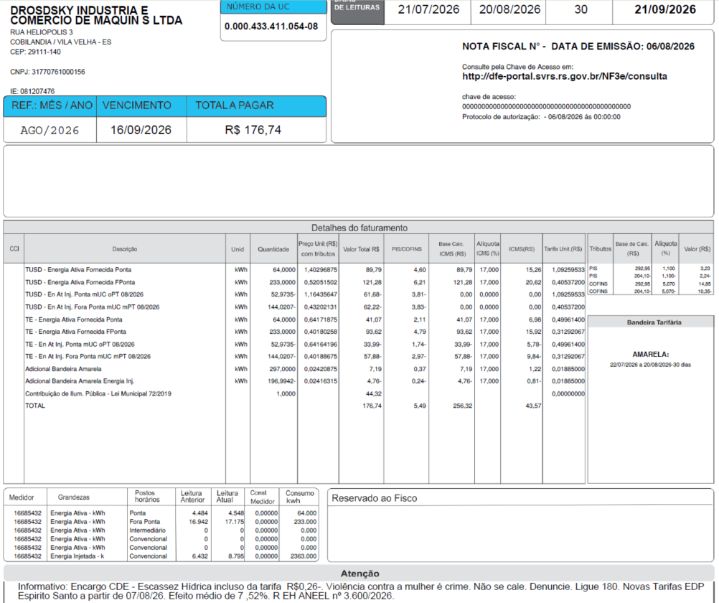
TUSD - Ponta inj | kWh | (52.9735) | 1.16454454 | (61.69) | (3.81) | - | 0% | - | 1.09259533
TUSD - Intermediário inj | kWh | - | 0.00000000 | - | - | - | 0% | - | 0.74898600
TUSD - Fora Ponta inj | kWh | (144.0207) | 0.43202123 | (62.22) | (3.84) | - | 0% | - | 0.40537200
TE - Ponta inj | kWh | (52.9735) | 0.64164158 | (33.99) | (1.74) | -33.98 | 17% | -5.78 | 0.49961400
TE - Intermediário inj | kWh | - | 0.00000000 | - | - | - | 17% | - | 0.31292067
TE - Fora Ponta inj | kWh | (144.0207) | 0.40181724 | (57.87) | (2.96) | -57.87 | 17% | -9.84 | 0.31292067
Adicional BAM inj | kWh | (196.9942) | 0.02416315 | (4.76) | (0.24) | -4.77 |  | -0.81 | 0.01885000
Adicional BVM1 inj | kWh | - | 0.00000000 | - | - | - |  | - | 0.04463000
Adicional BVM2 inj | kWh | - | 0.00000000 | - | - | - |  | - | 0.07877000
Adicional EH inj | kWh |  | 0.00000000 | - | - | - |  | - | 0.14200000

Multas
Juros
Bônus/Descontos
Doações
CIP |  |  |  | 44.32

TOTAL |  |  |  | 176.73 | 5.48 | 256.32 |  | 43.58

Informativo Escassez | 100.01 | 0.00018609 | -0.00259652 | (0.24)

Fatura B1 Residencial TB
 |  | Qtde | TUSD | TE | TUSD + TE | R$
Fornecimento de Energia Elétrica |  |  |  |  |  | 439.90

Consumo Ponta |  | 64.00 | 1.09259533 | 0.49961400 | 1.59220933 | 101.91
Consumo Fora Ponta |  | - | 0.40537200 | 0.31292067 | 0.71829267 | 0.00
Consumo Intemediário |  | 233.00 | 0.74898600 | 0.31292067 | 1.06190667 | 247.42

Adicional BAM |  | 297.00 |  | 0.01885 |  | 5.60
Adicional BVM 1 |  | - |  | 0.04463 |  | 0.00
Adicional BVM 2 |  | - |  | 0.07877 |  | 0.00
Adicional Escassez Hídrica |  | - |  | 0.14200 |  | 0.00 |  |  | 58.22 | 82.53
 |  |  |  |  |  |  |  |  | 6.63 | 9.4
Energ Injetada P |  | -52.97 | 1.09259533 | 0.49961400 | 1.59220933 | -84.35 |  |  | 64.85 | 91.93
Energ Injetada FP |  | 0.00 | 0.40537200 | 0.31292067 | 0.71829267 | 0.00
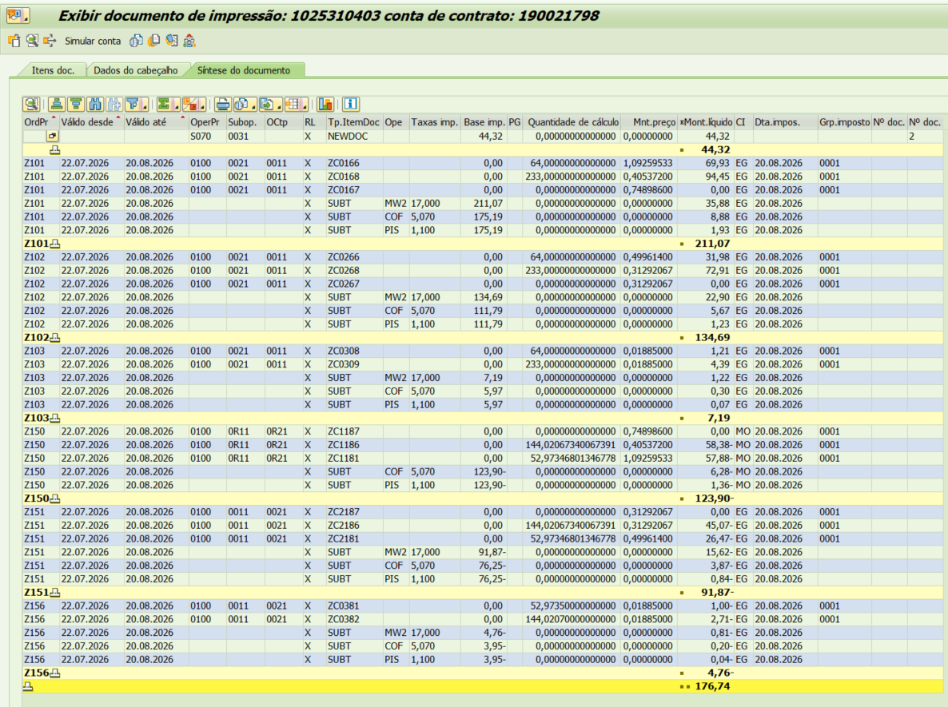
Energ Injetada Intem |  | -144.02 | 0.74898600 | 0.31292067 | 1.06190667 | -152.94

Adicional BAM Inj |  | (196.99) |  | 0.01885 |  | -3.71
Adicional BVM 1 Inj |  | - |  | 0.00000 |  | 0.00
Adicional BVM 2 Inj |  | - |  | 0.00000 |  | 0.00
Adicional Escassez Hídrica Inj |  | - |  | 0.00000 |  | 0.00

 |  |  |  |  |  | 77.59
 |  | Base de Cálculo
PIS |  | 378.27 | 1.10% |  |  | 4.16
PIS INJ |  | -256.85 | 1.10% |  |  | -2.83
COFINS |  | 378.27 | 5.07% |  |  | 19.18
COFINS INJ |  | -256.85 | 5.07% |  |  | -13.02
ICMS |  | 455.75 | 17% |  |  | 77.48
ICMS INJ |  | -96.62 | 17% |  |  | -16.42
Informativo Escassez Hídrica |  | 100.01 | 0.00018609 | -0.00259652 |  | (0.24)

Participação
 | R$
Energia | 153.59
Distribuição | 92.21
Transmissão | 28.90
Encargos Setoriais | 80.23
Impostos / Tributos | 100.82
Total | 455.75

2023 |  | Energia | Transmissão | Distribuição | Setoriais
Grupo B |  | % | % | % | %

B1 - Residencial |  | 43.27% | 8.14% | 25.98% | 22.60%
B1 - Residencial Baixa Renda |  | 52.91% | 9.96% | 31.77% | 5.36%
B2 - Rural |  | 43.27% | 8.14% | 25.98% | 22.60%
B2 - Cooperativa Eletrificação Rural |  | 43.27% | 8.14% | 25.98% | 22.60%
B2 - Serviço de Irrigação |  | 43.27% | 8.14% | 25.98% | 22.60%
B3 - Demais Classes |  | 43.27% | 8.14% | 25.98% | 22.60%
B4 - Iluminação Pública |  | 43.27% | 8.14% | 25.98% | 22.60%
B4a - Rede de Distribuição |  | 43.27% | 8.14% | 25.98% | 22.60%
B4b - Bulbo de Lâmpada |  | 43.27% | 8.14% | 25.98% | 22.60%

2022 |  | Energia | Transmissão | Distribuição | Setoriais
Grupo B |  | % | % | % | %

B1 - Residencial |  | 43.27% | 8.14% | 25.98% | 22.60%
B1 - Residencial Baixa Renda |  | 52.91% | 9.96% | 31.77% | 5.36%
B2 - Rural |  | 43.27% | 8.14% | 25.98% | 22.60%
B2 - Cooperativa Eletrificação Rural |  | 43.27% | 8.14% | 25.98% | 22.60%
B2 - Serviço de Irrigação |  | 43.27% | 8.14% | 25.98% | 22.60%
B3 - Demais Classes |  | 43.27% | 8.14% | 25.98% | 22.60%
B4 - Iluminação Pública |  | 43.27% | 8.14% | 25.98% | 22.60%
B4a - Rede de Distribuição |  | 43.27% | 8.14% | 25.98% | 22.60%
B4b - Bulbo de Lâmpada |  | 43.27% | 8.14% | 25.98% | 22.60%

proporcional
 |  | Energia | Transmissão | Distribuição | Setoriais
Grupo B |  | % | % | % | %

B1 - Residencial |  | 43.27% | 8.14% | 25.98% | 22.60%
B1 - Residencial Baixa Renda |  | 52.91% | 9.96% | 31.77% | 5.36%
B2 - Rural |  | 43.27% | 8.14% | 25.98% | 22.60%
B2 - Cooperativa Eletrificação Rural |  | 43.27% | 8.14% | 25.98% | 22.60%
B2 - Serviço de Irrigação |  | 43.27% | 8.14% | 25.98% | 22.60%
B3 - Demais Classes |  | 43.27% | 8.14% | 25.98% | 22.60%
B4 - Iluminação Pública |  | 43.27% | 8.14% | 25.98% | 22.60%
B4a - Rede de Distribuição |  | 43.27% | 8.14% | 25.98% | 22.60%
B4b - Bulbo de Lâmpada |  | 43.27% | 8.14% | 25.98% | 22.60%

B2 GD Branca OK
 | B2 TB |  |  | Vigência das Tarifas: | 2026-08-07 |  | TARIFA BRANCA |  |  |  |  | Bandeira | R$/kWh |  |  | TUSD FIO B
 |  |  |  |  |  |  |  |  |  |  |  | VERDE | 0.00000
 | TARIFA | TARIFA ANTIGA - REH 3370/2024 |  |  | TARIFA NOVA - REH xxxx/2025 |  |  | Tarifas Proporcionalizadas |  |  |  | BAM | 0.01885 |  |  | TARIFA | TARIFA ANTIGA - REH 3370/2024 |  |  | TARIFA NOVA - REH xxxx/2025 | Tarifas Proporcionalizadas
 |  | Tusd | TE | TUSD + TE | Tusd | TE | TUSD + TE | Tusd | TE | TUSD + TE |  | BVM1 | 0.04463 |  |  |  | Tusd (R$/kWh) |  |  | Tusd (R$/kWh) | Tusd (R$/kWh)
 | B2 Ponta | 1.061030 | 0.484480 | 1.545510 | 1.128670 | 0.516910 | 1.645580 | 1.071599 | 0.489547 | 1.561146 |  | BVM2 | 0.07877 |  |  | B2 Ponta | 0.693024 |  |  | 0.711115 | 0.695851
 | B2 Fora Ponta | 0.389650 | 0.305790 | 0.695440 | 0.423340 | 0.321070 | 0.744410 | 0.394914 | 0.308178 | 0.703092 |  | Escassez Hídrica | 0.14200 |  |  | B2 Fora Ponta | 0.415815 |  |  | 0.426669 | 0.417511
 | B2 Interm. | 0.725340 | 0.305790 | 1.031130 | 0.776010 | 0.321070 | 1.097080 | 0.733257 | 0.308178 | 1.041435 |  |  |  |  |  | B2 Interm. | 0.138605 |  |  | 0.142223 | 0.139170
 | CDE Escassez Hídrica | 0.000188 | -0.004403 | -0.004215 | 0.000184 | -0.000532 | -0.000348 | 0.000187 | -0.003798 | -0.003611
 |  |  |  |  |  |  |  |  |  |  |  |  |  |  | CUSTO |  | Part. TUSD (%) | Part. TE (%) | Tusd (R$/kWh) | TE (R$/kWh)
 |  |  |  |  |  |  | Fatura |  |  |  | Vigência das Tarifas (troca Bandeira): | 2026-08-01 |  |  | CDE CONTAS
 | INSTALAÇÃO | 584185 |  |  |  |  | Aug-26 |  |  | Altere a bandeira na célula abaixo |  |  |  |  | CDE COVID |  |  |  |  | 0.000000
 |  |  |  |  |  |  |  |  |  | BAM | BAM |  |  |  | CDE ESCASSEZ HÍDRICA |  |  |  | 0.000184 | -0.000532
 | Leitura Anterior | Nº de dias tarifa Anterior | Nº de dias tarifa Nova | Leitura Atual |  |  |  |  | Leitura Anterior | Nº de dias tarifa Anterior | Nº de dias tarifa Nova | Leitura Atual
 | 2026-07-10 | 27 | 5 | 2026-08-11 |  |  |  |  | 2026-07-10 | 21 | 11 | 2026-08-11
 |  |  |  |  |  |  |  |  |  |  |  |  |  |  |  | instalações
 |  |  |  |  |  |  |  |  |  |  |  |  |  |  |  | 584185
 | Perc. de Redução da Energia Injetada |  |  | TUSD | 100.00% | TE | 100.00% |  |  |  |  | Documento impressão: |  | 1025310408 |  | 160671516
 |  |  |  |  |  |  |  |  |  |  |  |  |  |  |  | 645437
 | Descrição | Unidade | Quantidade | Preço Unit (R$) com tributos | Valor Total (R$) | PIS/COFINS (R$) | Base de Cálculo ICMS (R$) | Alíquota ICMS (%) | ICMS (R$) | Preço Unit (R$) | Tributos | Base de Cálc (R$) | Alíquota (%) | Valor (R$)

 | TUSD - Ponta | kWh | 204.0000 | 1.18965686 | 242.69 | 14.37 | 80.90 | 12% | 9.71 | 1.07159875 | PIS | 805.69 | 1.10% | 8.86 |  |  | 60.906708075
 | TUSD - Intermediário | kWh | - | 0.00000000 | - | - | - | 12% | - | 0.73325719 | PIS Inj | (691.50) | 1.10% | (7.61) |  |  | 23.773291925
 | TUSD - Fora Ponta | kWh | 409.0000 | 0.43841076 | 179.31 | 10.62 | 59.77 | 12% | 7.17 | 0.39491406 | COFINS | 805.69 | 5.07% | 40.85
 | TE - Ponta | kWh | 204.0000 | 0.54348039 | 110.87 | 6.57 | 36.96 |  | 4.43 | 0.48954719 | COFINS Inj | (691.50) | 5.07% | (35.06)
 | TE - Intermediário | kWh | - | 0.00000000 | - | - | - |  | - | 0.30817750
 | TE - Fora Ponta | kWh | 409.0000 | 0.34212714 | 139.93 | 8.29 | 46.64 |  | 5.60 | 0.30817750
 | Adicional BAM | kWh | 613.0000 | 0.02092985 | 12.83 | 0.76 | 4.28 |  | 0.51 | 0.01885000
 | Adicional BVM1 | kWh | - | 0.00000000 | - | - | - |  | - | 0.04463000
 | Adicional BVM2 | kWh | - | 0.00000000 | - | - | - |  | - | 0.07877000 |  |  |  |  |  |  | TUSD Fio B | Receita Fio B
 | Adicional EH | kWh | - | 0.00000000 | - | - | - |  | - | 0.14200000 |  |  |  |  |  |  | 0.695851 | 141.95
 |  |  |  |  |  |  |  |  |  |  |  |  |  |  |  |  | 0.417511 | -
 | TUSD - Ponta inj | kWh | (186.9945) | 1.14206568 | (213.56) | (13.18) | - | 0% | - | 1.07159875 |  |  |  |  |  |  | 0.139170 | 56.92
 | TUSD - Inermediário inj | kWh | - | 0.00000000 | - | - | - | 0% | - | 0.73325719 |  |  |  |  |  |  |  | 198.87
 | TUSD - Fora Ponta inj | kWh | (333.2916) | 0.42089270 | (140.28) | (8.66) | - | 0% | - | 0.39491406
 | TE - Ponta inj | kWh | (186.9945) | 0.54349192 | (101.63) | (6.02) | -33.88 | 12% | -4.07 | 0.48954719
 | TE - Intermediário inj | kWh | - | 0.00000000 | - | - | - | 12% | - | 0.30817750
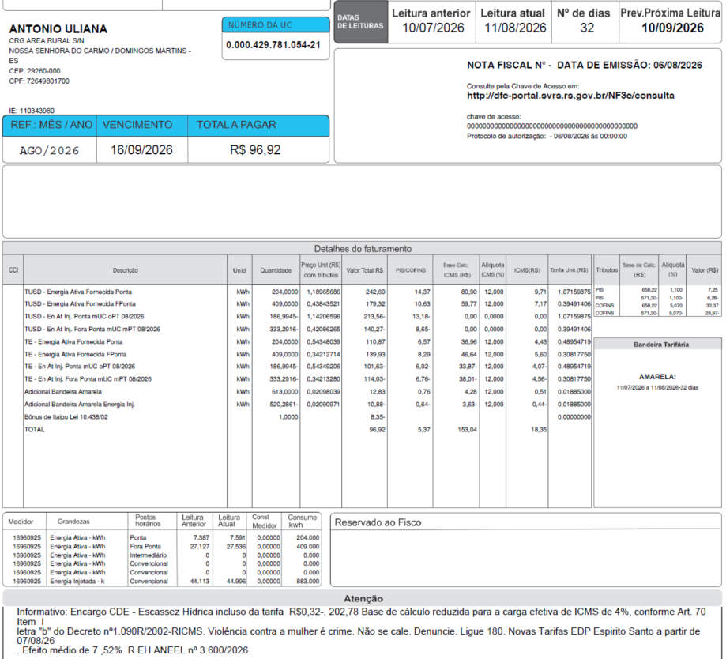
 | TE - Fora Ponta inj | kWh | (333.2916) | 0.34210283 | (114.02) | (6.75) | -38.01 | 12% | -4.56 | 0.30817750
 | Adicional BAM inj | kWh | (520.2861) | 0.02093079 | (10.89) | (0.64) | -3.63 |  | -0.44 | 0.01885000
 | Adicional BVM1 inj | kWh | - | 0.00000000 | - | - | - |  | - | 0.04463000
 | Adicional BVM2 inj | kWh | - | 0.00000000 | - | - | - |  | - | 0.07877000
 | Adicional EH inj | kWh | - | 0.00000000 | - | - | - |  | - | 0.14200000

 | Multas
 | Juros
 | Doações |  |  |  | (8.35)
 | CIP

 | TOTAL |  |  |  | 96.90 | 5.36 | 153.03 |  | 18.36

 | Informativo Escassez | 92.71 | 0.00018719 | -0.00379824 | (0.33)

 | Fatura B1 Residencial TB
 |  |  | Qtde | TUSD | TE | TUSD + TE | R$
 | Fornecimento de Energia Elétrica |  |  |  |  |  | 796.60

 | Consumo Ponta |  | 204.00 | 1.07159875 | 0.48954719 | 1.56114594 | 318.48
 | Consumo Fora Ponta |  | - | 0.39491406 | 0.30817750 | 0.70309156 | 0.00
 | Consumo Intemediário |  | 409.00 | 0.73325719 | 0.30817750 | 1.04143469 | 425.94

 | Adicional BAM |  | 613.00 |  | 0.01885 |  | 11.56
 | Adicional BVM 1 |  | - |  | 0.04463 |  | 0.00
 | Adicional BVM 2 |  | - |  | 0.07877 |  | 0.00
 | Adicional Escassez Hídrica |  | - |  | 0.14200 |  | 0.00

 | Energ Injetada P |  | -186.99 | 1.07159875 | 0.48954719 | 1.56114594 | -291.92
 | Energ Injetada FP |  | 0.00 | 0.39491406 | 0.30817750 | 0.70309156 | 0.00
 | Energ Injetada Intem |  | -333.29 | 0.73325719 | 0.30817750 | 1.04143469 | -347.10

 | Adicional BAM Inj |  | (520.29) |  | 0.01885 |  | -9.81
 | Adicional BVM 1 Inj |  | - |  | 0.00000 |  | 0.00
 | Adicional BVM 2 Inj |  | - |  | 0.00000 |  | 0.00
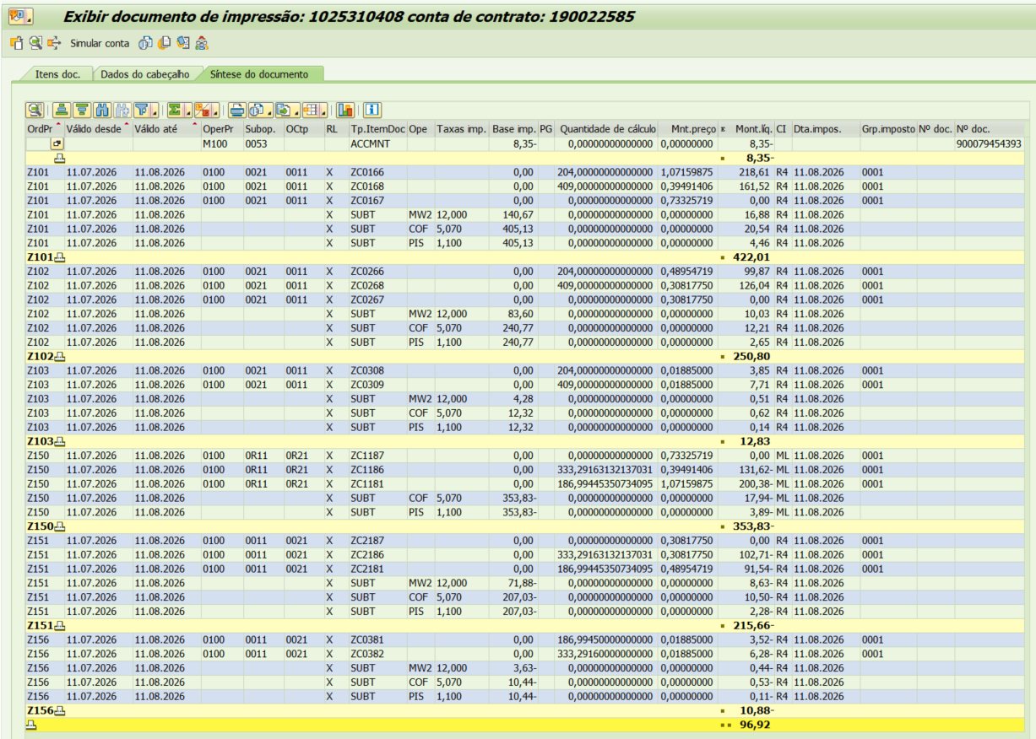
 | Adicional Escassez Hídrica Inj |  | - |  | 0.00000 |  | 0.00

 |  |  | Base de Cálculo
 | PIS |  | 805.69 | 1.10% |  |  | 8.86
 | PIS INJ |  | -691.50 | 1.10% |  |  | -7.61
 | COFINS |  | 805.69 | 5.07% |  |  | 40.85
 | COFINS INJ |  | -691.50 | 5.07% |  |  | -35.06
 | ICMS |  | 279.75 | 12% |  |  | 33.57
 | ICMS INJ |  | -75.52 | 12% |  |  | -9.06
 | Informativo Escassez Hídrica |  | 92.71 | 0.00018719 | -0.00379824 |  | (0.33)

 | Se for base reduzida: (célula E33 = 12%)
FORNECIDA
 |  |  | Com tributos
 | PIS | 1.10% | 805.69 | x | 1.10% | 8.86
 | COFINS | 5.07% | 805.69 | x | 5.07% | 40.85
Rural c/ incrição | ICMS | 4.00% | 279.75 | x | 12.00% | 33.57 | 839.26 | 33.57
 |  |  |  | -

 |  |  | Base de cálculo reduzida = | Importe |  | = | 279.75
 |  |  |  | 12% x 4%

INJETADA
 | Se for base reduzida: (célula E33 = 12%)
 |  |  | Com tributos
 | PIS | 1.10% | (691.50) | x | 1.10% | (7.61)
 | COFINS | 5.07% | (691.50) | x | 5.07% | (35.06)
Rural c/ incrição | ICMS | 4.00% | (75.52) | x | 12.00% | (9.06) | (226.55) | -9.06
 |  |  |  | -

 |  |  | Base de cálculo reduzida = | Importe |  | = | (75.52)
 |  |  |  | 12% x 4%

 | Participação
 |  | R$
 | Energia | 327.14
 | Distribuição | 196.41
 | Transmissão | 61.56
 | Encargos Setoriais | 170.88
 | Impostos / Tributos | 83.28
 | Total | 839.26

 | 2023 |  | Energia |  | Distribuição | Setoriais
 | Grupo B |  | % |  | % | %
 |  |  |  | Transmissão
 | B1 - Residencial |  | 43.27% | % | 25.98% | 22.60%
 | B1 - Residencial Baixa Renda |  | 52.91% |  | 31.77% | 5.36%
 | B2 - Rural |  | 43.27% | 8.14% | 25.98% | 22.60%
 | B2 - Cooperativa Eletrificação Rural |  | 43.27% | 9.96% | 25.98% | 22.60%
 | B2 - Serviço de Irrigação |  | 43.27% | 8.14% | 25.98% | 22.60%
 | B3 - Demais Classes |  | 43.27% | 8.14% | 25.98% | 22.60%
 | B4 - Iluminação Pública |  | 43.27% | 8.14% | 25.98% | 22.60%
 | B4a - Rede de Distribuição |  | 43.27% | 8.14% | 25.98% | 22.60%
 | B4b - Bulbo de Lâmpada |  | 43.27% | 8.14% | 25.98% | 22.60%
 |  |  |  | 8.14%
 |  |  |  | 8.14%
 | 2022 |  | Energia |  | Distribuição | Setoriais
 | Grupo B |  | % |  | % | %
 |  |  |  | Transmissão
 | B1 - Residencial |  | 43.27% | % | 25.98% | 22.60%
 | B1 - Residencial Baixa Renda |  | 52.91% |  | 31.77% | 5.36%
 | B2 - Rural |  | 43.27% | 8.14% | 25.98% | 22.60%
 | B2 - Cooperativa Eletrificação Rural |  | 43.27% | 9.96% | 25.98% | 22.60%
 | B2 - Serviço de Irrigação |  | 43.27% | 8.14% | 25.98% | 22.60%
 | B3 - Demais Classes |  | 43.27% | 8.14% | 25.98% | 22.60%
 | B4 - Iluminação Pública |  | 43.27% | 8.14% | 25.98% | 22.60%
 | B4a - Rede de Distribuição |  | 43.27% | 8.14% | 25.98% | 22.60%
 | B4b - Bulbo de Lâmpada |  | 43.27% | 8.14% | 25.98% | 22.60%
 |  |  |  | 8.14%
 | proporcional |  |  | 8.14%
 |  |  | Energia |  | Distribuição | Setoriais
 | Grupo B |  | % |  | % | %
 |  |  |  | Transmissão
 | B1 - Residencial |  | 43.27% | % | 25.98% | 22.60%
 | B1 - Residencial Baixa Renda |  | 52.91% |  | 31.77% | 5.36%
 | B2 - Rural |  | 43.27% | 8.14% | 25.98% | 22.60%
 | B2 - Cooperativa Eletrificação Rural |  | 43.27% | 9.96% | 25.98% | 22.60%
 | B2 - Serviço de Irrigação |  | 43.27% | 8.14% | 25.98% | 22.60%
 | B3 - Demais Classes |  | 43.27% | 8.14% | 25.98% | 22.60%
 | B4 - Iluminação Pública |  | 43.27% | 8.14% | 25.98% | 22.60%
 | B4a - Rede de Distribuição |  | 43.27% | 8.14% | 25.98% | 22.60%
 | B4b - Bulbo de Lâmpada |  | 43.27% | 8.14% | 25.98% | 22.60%
 |  |  |  | 8.14%
 |  |  |  | 8.14%

